手順書
操作手順書 |  |  |  |  | 作成日時：2019/10/31-11:02:58

 | １．操作環境

 |  |  | シナリオファイル名 | C:\Users\Administrator\Desktop\動作確認手順\月次仮締解除処理.winsnr

 | ２．操作手順

 |  | ２．１．シナリオ：シナリオ-1
 |  |  | ２．１．１． [CNT_USR1@CORCL - [OSqlEdit1 *]]ウィンドウ - [SQL実行]ボタン |  |  | 確認日 | 結果
 |  |  | 画面 | 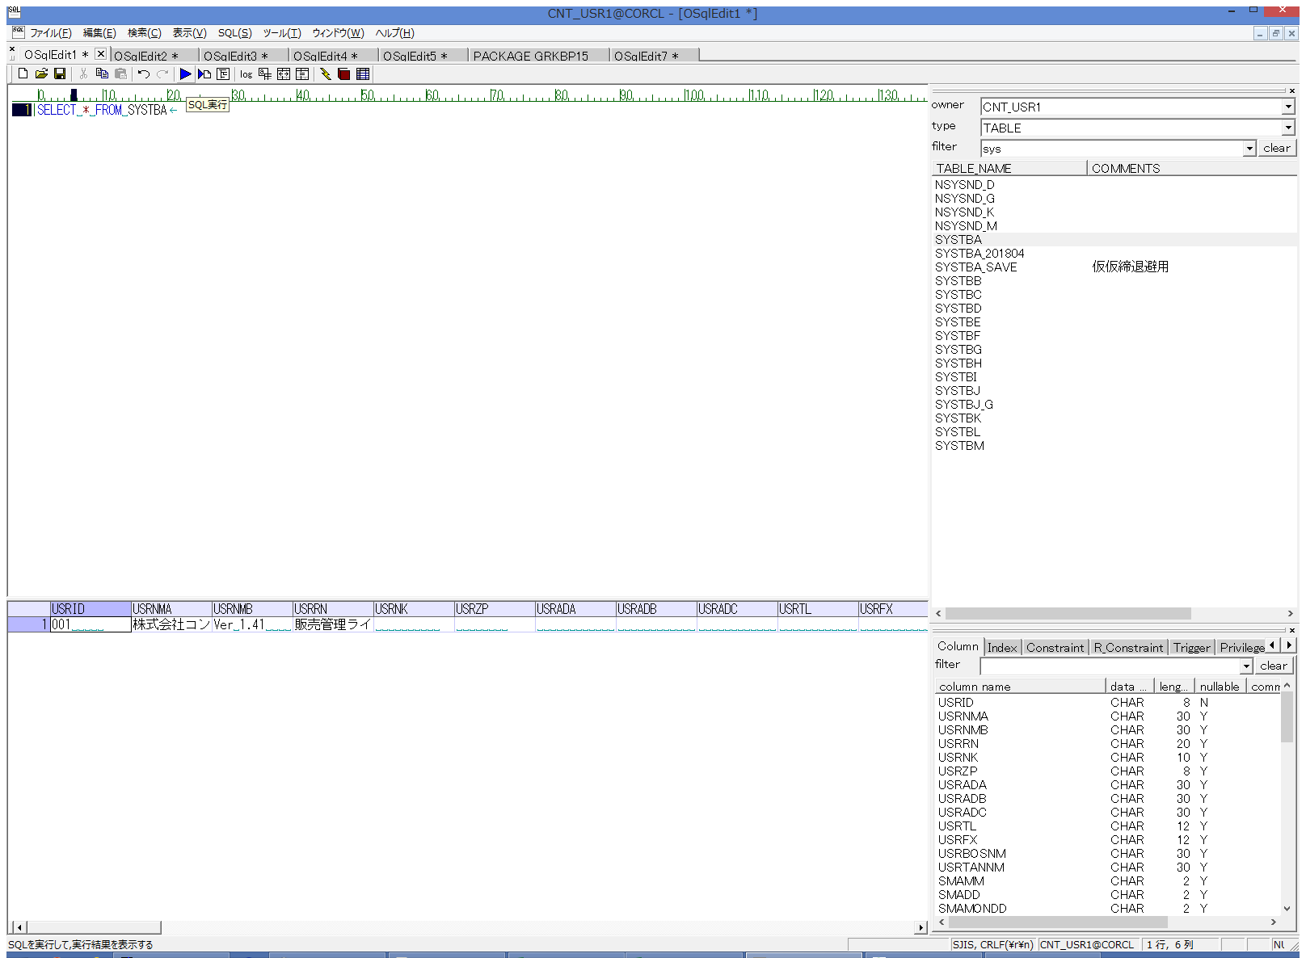
 |  |  | 操作内容 | 【抽出用SQL(別紙参照)を実行します。データ内容をコピーしておきます。

 |  |  | ２．１．２．[ammfm01 - リモート デスクトップ接続]ウィンドウ - [Input Capture Window]ウィンドウ |  |  | 確認日 | 結果
 |  |  | 画面 | 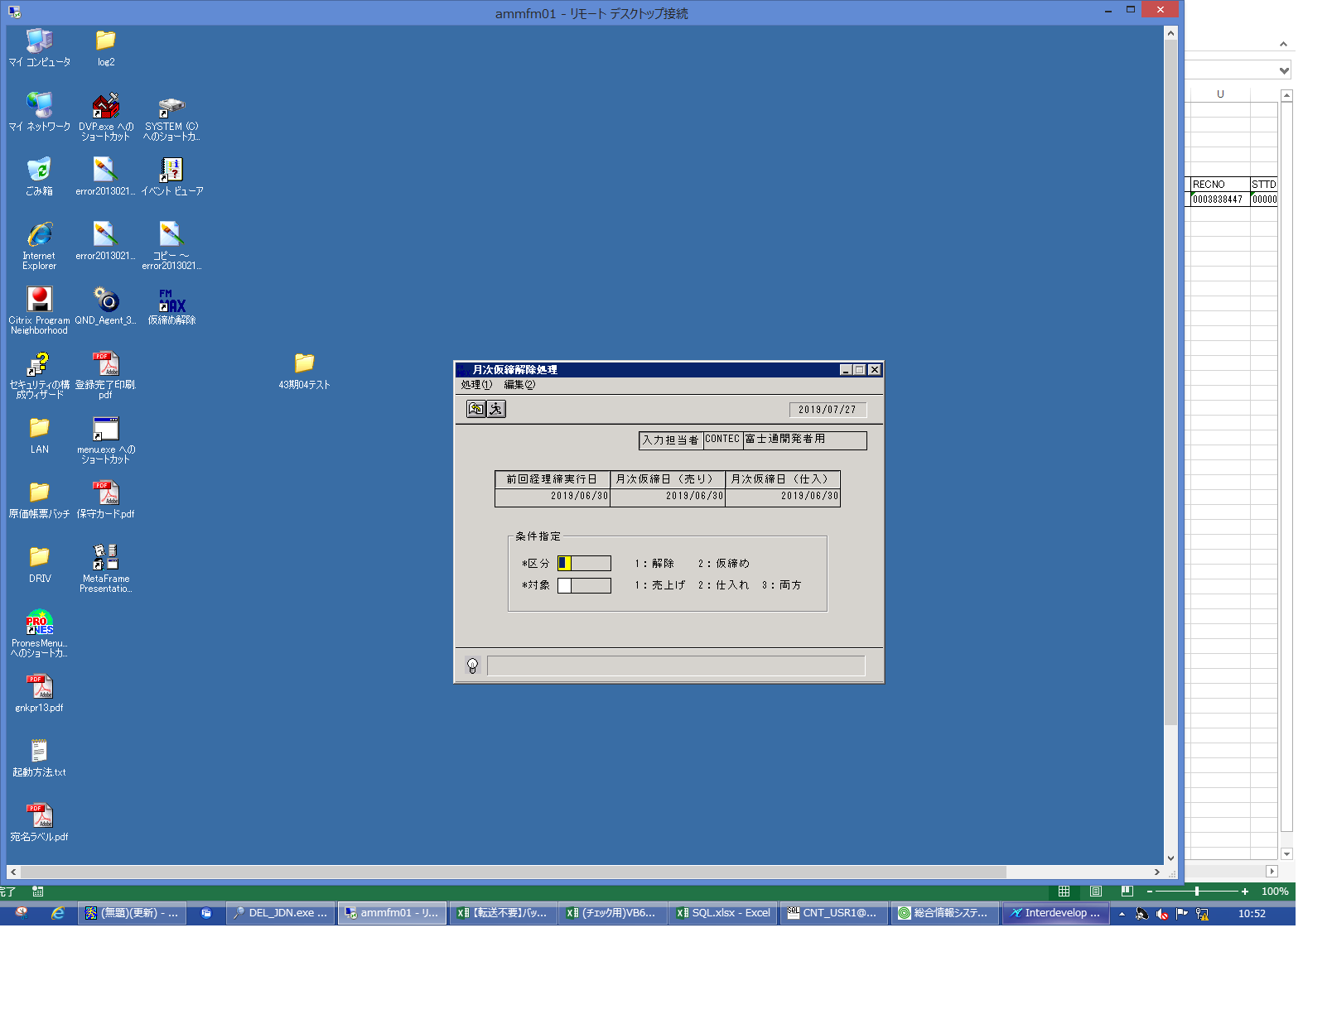
 |  |  | 操作内容 | ammfm01サーバにリモート接続し、デスクトップ上の「仮締め解除」をダブルクリックします。

 |  |  | ２．１．３． [ammfm01 - リモート デスクトップ接続]ウィンドウ - [Input Capture Window]ウィンドウ |  |  | 確認日 | 結果
 |  |  | 画面 | 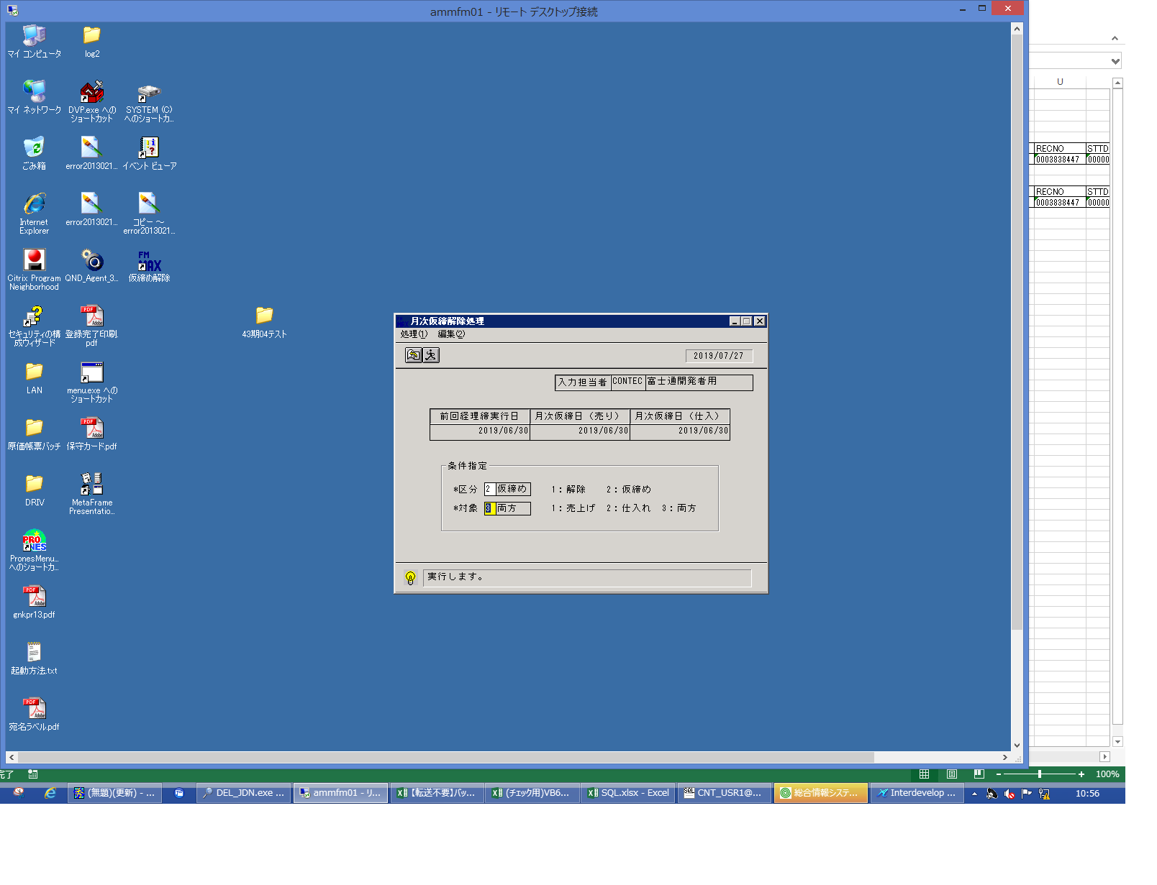
 |  |  | 操作内容 | 「区分」と「対象」を入力し「実行」ボタンをクリックします。

 |  |  | ２．１．４． [ammfm01 - リモート デスクトップ接続]ウィンドウ - [Input Capture Window]ウィンドウ |  |  | 確認日 | 結果
 |  |  | 画面 | 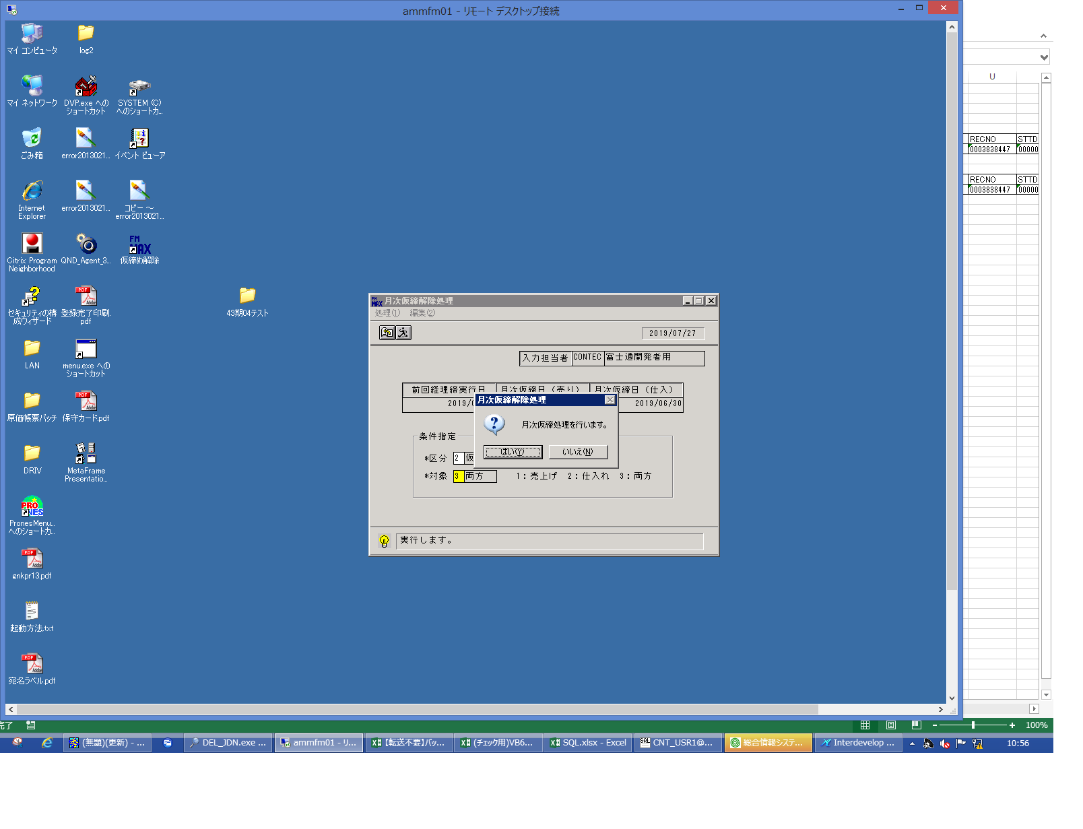
 |  |  | 操作内容 | 「はい」ボタンをクリックします。

 |  |  | ２．１．５． [ammfm01 - リモート デスクトップ接続]ウィンドウ - [Input Capture Window]ウィンドウ |  |  | 確認日 | 結果
 |  |  | 画面 | 
 |  |  | 操作内容 | 「OK」ボタンをクリックします。

 |  |  | ２．１．６．[ammfm01 - リモート デスクトップ接続]ウィンドウ - [Input Capture Window]ウィンドウ |  |  | 確認日 | 結果
 |  |  | 画面 | 
 |  |  | 操作内容 | 「区分」を変更して、「実行」ボタンをクリックします。

 |  |  | ２．１．７． [ammfm01 - リモート デスクトップ接続]ウィンドウ - [Input Capture Window]ウィンドウ |  |  | 確認日 | 結果
 |  |  | 画面 | 
 |  |  | 操作内容 | 「はい」ボタンをクリックします。

 |  |  | ２．１．８． [ammfm01 - リモート デスクトップ接続]ウィンドウ - [Input Capture Window]ウィンドウ |  |  | 確認日 | 結果
 |  |  | 画面 | 
 |  |  | 操作内容 | 「OK」ボタンをクリックします。

 |  |  | ２．１．１０． [CNT_USR1@CORCL - [OSqlEdit1 *]]ウィンドウ - [SQL実行]ボタン |  |  | 確認日 | 結果
 |  |  | 画面 | 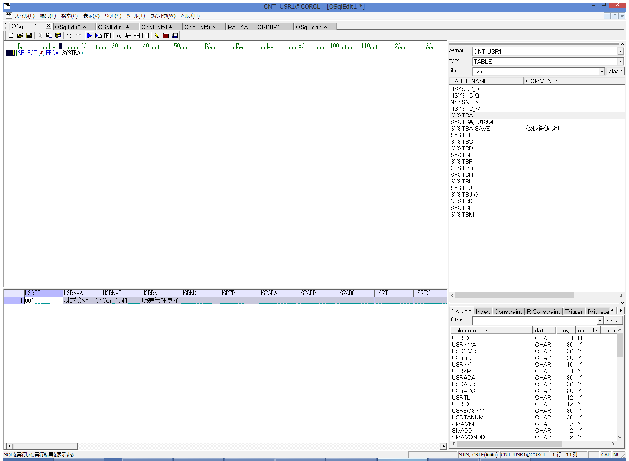
 |  |  | 操作内容 | 【抽出用SQL(別紙参照)を実行します。実行前後で値が異なる場合(WRTTM,WRTDTを除く)は２．１．１でダウンロードしたテーブル内容をもとに 値をもとに戻します。

画面（月次仮締解除処理）
画面項目説明 |  |  |  | ユーザ名：㈱コンテック殿 |  |  |  |  |  |  | ｼｽﾃﾑ名：新総合情報システム |  |  |  |  | ﾌﾟﾛｾｽID/名：販売システム |  |  | 作成日:２００６年１０月０４日
 |  |  |  |  |  |  |  |  |  |  | ｼﾞｮﾌﾞID/名：END／ |  |  |  |  | ﾌﾟﾛｸﾞﾗﾑID/名：ENDFP61/月次仮締解除処理 |  |  | 作成者：R&D) 隈元

 | 【画面項目説明】 |  | 画面名：月次仮締解除処理 |  |  |  |  |  |  |  |  |  | FormID：ENDDL51 |  | ﾓｰﾄﾞ |  | 初期状態
 |  |  |  |  |  |  |  |  |  |  |  |  |  |  | 権限
 | № | 入出力項目名 |  |  | 入力 |  | 表示 | 属性 | 表示桁 | 入力桁 | レ | データソース |  | 項目名(初期値） |  |  |  | 項目説明
 |  |  |  |  | 必須 | 任意

 | 1 | 入力担当者（ｺｰﾄﾞ） |  |  |  |  | ○ | X | 6 | 0
 | 2 | 入力担当者（名称） |  |  |  |  | ○ | NX | 20 | 0 |  | 担当者マスタ |  | 担当者名 |  |  |  | ログインした担当者コードの名称を担当者マスタより表示。
 | 3 | 前回経理締実行日 |  |  |  |  | ○ | X | 8 | 0 |  | ユーザ情報管理テーブル |  | 前回経理締実行日
 | 4 | 月次仮締日（売り） |  |  |  |  | ○ | X | 8 | 0 |  | ユーザ情報管理テーブル |  | 月次仮締日（売り）
 | 5 | 月次仮締日（仕入） |  |  |  |  | ○ | X | 8 | 0 |  | ユーザ情報管理テーブル |  | 月次仮締日（仕入）
 | 6 | 区分 |  |  | ○ |  |  | X | 1 | 1 |  |  |  |  |  |  |  | 空白
 | 7 | 対象 |  |  | ○ |  |  | X | 1 | 1 |  |  |  |  |  |  |  | 空白

起動元EXE
システム情報
制御ファイル
データファイル
起動先EXE

